상품제안서
내셔널지오그래픽 맥세이프 블루투스 스피커 | 상품코드: F32398

 |  |  |  |  |  |  | 02-412-0044 | www.easy1.co.kr
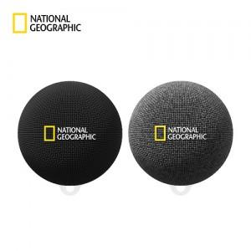

【상세/제작정보】

【인쇄/포장옵션】 | / 포장지포장

【공급단가】 | 수량 | 20~ | 50~ | 100~ | 300~ | 500~
*VAT별도 | 단가 | 31,600원 | 29,600원 | 28,800원 | 27,800원 | 27,300원

【상품 URL】 | https://easy1.co.kr:443/src/goods_detail.php?gdno=32398

